PACTテストイメージ
PACT テストイメージ

GitHub Actions
Consumer
(Client)
スタブ
(WireMock)
Provider
(Server)

 | Consumerテスト開始
 |  | PACTファイル作成開始

 |  | Mockサーバへリクエストを送信

 |  | Mockサーバからレスポンスを受信

 |  | PACTファイル作成終了

 | Consumerテスト終了
 | テスト結果、PACTファイル格納

 | Providerテスト開始

 |  |  |  | PACTファイル読み込み

 |  |  | Providerへリクエストを送信

 |  |  | Providerからレスポンスを受信

 |  |  |  | PACTファイルとレスポンスを比較

 | Providerテスト終了

テスト実施
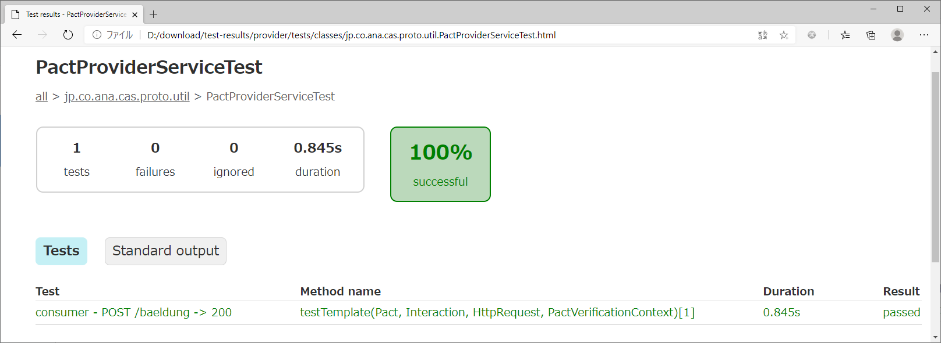
2.テスト実施
 | 2-1． | 作成したファイルをGitHubにPushし、GitHub Actions起動

 | 2-2． | テスト結果確認
 |  | (1)Consumer
 |  | ・testConsumer
 |  | ConsumerからProducerへの送受信テスト

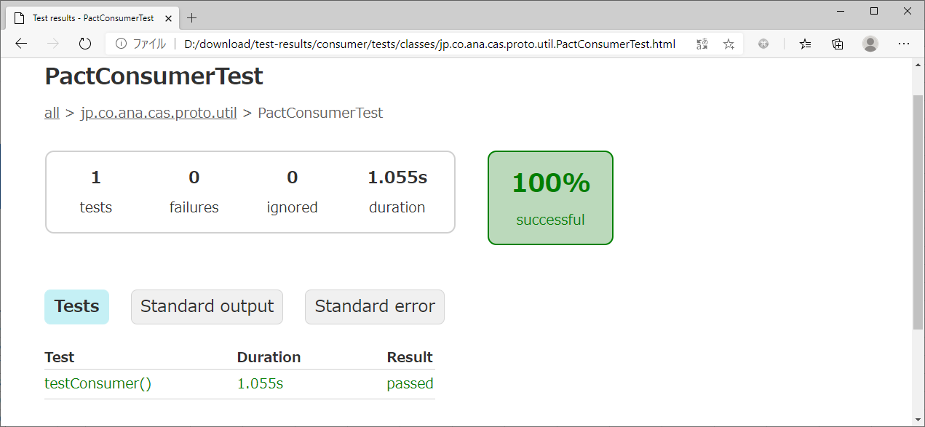

 |  | ・Pactファイル
 |  | pact.jsonを参照

 |  | (2)Provider
 |  | ・consumer - POST /baeldung -> 200
 |  | ProviderからConsumerへのPactファイル(pact.json)を使用した送受信テスト

単体試験
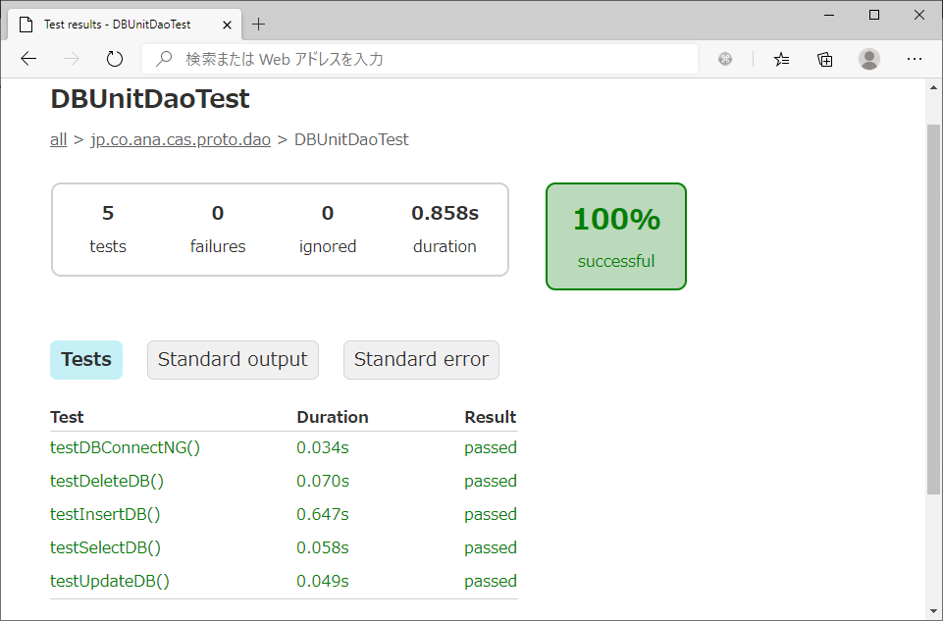
1.GitHub Actionsの設定
 | 1-1． | 設定ファイル(config.yml)にDB(PostgreSQL)のコンテナを取得、起動する処理を記載
 |  | config.ymlシート参照

 | 1-2． | DB設定ファイル(Node.js)を作成
 |  | client.jsシート参照

 | 1-3． | 1-1、1-2で作成したファイルをリポジトリ直下の.github/workflowsに格納

2.テーブル登録用・テスト確認用xmlを作成
 | 2-1． | 各テストで使用するDBデータファイル(xml)を作成
 |  | DBデータファイル(xml)シート参照

2.テスト実施
 | 2-1． | 作成したファイルをGitHubにPushし、GitHub Actions起動

 | 2-2． | テスト結果確認
 |  | ・testSelectDB
 |  | DBへSELECT文を発行し、あらかじめ登録したレコード(selectCheck.xml)が取得できるか確認

 |  | ・testInsertDB
 |  | DBへINSERT文を発行し、レコードが登録されているか確認(insertCheck.xml)

 |  | ・testUpdateDB
 |  | DBへUPDATE文を発行し、あらかじめ登録したレコード(updateInsert.xml)が更新されているか確認(updateCheck.xml)

 |  | ・testDeleteDB
 |  | DBへDELETE文を発行し、あらかじめ登録したレコード(deleteCheck.xml)が削除されるか確認

 |  | ・testDBConnectNG
 |  | DBの接続先URLを変更し、SQLExceptionがThrowされるか確認

